Table 1
ESTADO DA PARAÍBA
SECRETARIA DE INFRA ESTRUTURA
BOLETIM DE MEDIÇÃO
 |  |  |  |  |  |  |  | BM04 / REAL. 01 |  |  | VALOR DA MEDIÇÃO (R$)
 |  |  |  |  |  |  |  |  |  |  | R$ 13,275.23
Unidade Administrativa: Secret. de Desenvolv. Urbano e Controle Ambiental |  |  |  | Ordem de Serviço: | 002/2020 | 2020-02-19
Medição: | BM02 DO REALINHAMENTO 01 |  |  | Tomada de Preço | 005/2019 | Contrato: | 0045/2020-CPL |  | Prazo da Obra: |  |  |  | 760 |  | dias
Obra: | PAVIMENTAÇÃO EM PARALELEPÍPEDOS E DRENAGENS EM DIVERSAS RUAS DE ITABAIANA-PB (CONJUNTO LUIS SARAIVA) |  |  |  |  |  |  |  | Prazo decorrido: |  |  |  | 577 |  | dias | 2020-09-20 | 2022-01-25
Serviço Medido: O REALINHAMENTO DO ITEM REVESTIMENTO EM PARALELEPÍPEDO EM RUA FELIX ALMEIDA |  |  |  |  |  |  |  |  | Valor do Realinhamento: |  |  |  | R$54,560.06 |  |  | 2021-10-14 | 2022-04-20
 |  |  |  |  |  |  |  |  | Valor Acumulado das Medições: |  |  |  | R$47,529.76 |  |  | 389 | 85
Firma: | SVS CONSTRUÇÃO CIVIL E EMPREENDIMENTOS IMOBILIARIOS LTDA |  |  |  | Período: | 2022-01-25 | 2022-04-20 |  | Saldo do Contrato : |  |  |  | R$7,030.30
FONTE | CÓDIGO | ITEM | DESCRIÇÃO DOS SERVIÇOS |  | UNIDADE | QUANT. | LICITADO |  | REALINHAMENTO |  |  | DIFERENÇA | MEDIÇÃO | ACUMULADO | SALDO
 |  |  |  |  |  |  | VALOR UNIT. | TOTAL VALOR CONTRATADO | UNIT. C/ BDI E C/ DESCONTO LICITAÇÃO | TOTAL C/ DESCONTO LICITAÇÃO
ETAPA 01
2 - RUA PROJETADA PARTE 01
FONTE | CÓDIGO | 3.0 | PAVIMENTAÇÃO
DER | 02.702.00 | 3.3 | Revestimento em paralelepípedo inclusive colchão de areia |  | m² | 896.00 | R$ 40.83 | R$ 36,583.68 | R$ 48.37 | R$ 43,339.52 |  | R$ 6,755.84 | R$ - | R$ 6,755.84 | R$ -
3- RUA EDSON ANDRADE
FONTE | CÓDIGO | 3.0 | PAVIMENTAÇÃO
DER | 02.702.00 | 3.3 | Revestimento em paralelepípedo inclusive colchão de areia |  | m² | 1,760.64 | R$ 40.83 | R$ 71,886.93 | R$ 48.37 | R$ 85,162.16 |  | R$ 13,275.23 |  | R$ 13,275.23 | R$ -
SUB-TOTAL ETAPA 01 |  |  |  |  |  |  |  | R$ 108,470.61 |  | R$ 128,501.68 |  | R$ 20,031.07 | R$ - | R$ 20,031.07 | R$ -

ETAPA 02
4 - RUA PROJETA PARTE 02
FONTE | CÓDIGO | 3.0 | PAVIMENTAÇÃO
DER | 02.702.00 | 3.3 | Revestimento em paralelepípedo inclusive colchão de areia |  | m² | 448.00 | R$ 40.83 | R$ 18,291.84 | R$ 48.37 | R$ 21,669.76 |  | R$ 3,377.92 | 0 | 0 | R$ 3,377.92
5 - RUA EMÍDIO DE MEDEIROS
FONTE | CÓDIGO | 3.0 | PAVIMENTAÇÃO
DER | 02.702.00 | 3.3 | Revestimento em paralelepípedo inclusive colchão de areia |  | m² | 1,886.40 | R$ 40.83 | R$ 77,021.71 | R$ 48.37 | R$ 91,245.17 |  | R$ 14,223.46 | R$ - | R$ 14,223.46 | R$ -
SUB-TOTAL ETAPA 02 |  |  |  |  |  |  |  | R$ 95,313.55 |  | R$ 112,914.93 |  | R$ 17,601.38 | R$ - | R$ 14,223.46 | R$ 3,377.92

ETAPA 03
7 - RUA PROJETA PARTE 03
FONTE | CÓDIGO | 3.0 | PAVIMENTAÇÃO
DER | 02.702.00 | 3.3 | Revestimento em paralelepípedo inclusive colchão de areia |  | m² | 484.40 | R$ 40.83 | R$ 19,778.05 | R$ 48.37 | R$ 23,430.43 |  | R$ 3,652.38 | 0 | 0 | R$ 3,652.38
8 - RUA FÉLIX DE ALMEIDA
FONTE | CÓDIGO | 3.0 | PAVIMENTAÇÃO
DER | 02.702.00 | 3.3 | Revestimento em paralelepípedo inclusive colchão de areia |  | m² | 1,760.64 | R$ 40.83 | R$ 71,886.93 | R$ 48.37 | R$ 85,162.16 |  | R$ 13,275.23 | R$ 13,275.23 | R$ 13,275.23 | R$ -
SUB-TOTAL ETAPA 03 |  |  |  |  |  |  |  | R$ 91,664.98 |  | R$ 108,592.59 |  | R$ 16,927.61 | R$ 13,275.23 | R$ 13,275.23 | R$ 3,652.38
TOTAL |  |  |  |  |  |  |  | R$ 295,449.14 |  | R$ 350,009.20 |  | R$ 54,560.06 | R$ 13,275.23 | R$ 47,529.76 | R$ 7,030.30

Representante da Empresa Contratada |  |  |  |  | Marcos Felipe Moraes e Oliveira |  |  |  |  | LÚCIO FLÁVIO ARAÚJO COSTA
 |  |  |  |  | Engenheiro Civil |  |  |  |  | Prefeito Municipal de Itabaiana-PB

Fotográfico
ESTADO DA PARAÍBA
PREFEITURA MUNICIPAL DE ITABAIANA
CNPJ N° 09.072.430/0001-93

RELATÓRIO FOTOGRÁFICO BM04 |  | 25/01/2022 a 18/04/2022
CONSTRUTORA: SVS CONSTRUÇÃO CIVIL E EMPREENDIMENTOS IMOBILIARIOS LTDA
OBRA: PAVIMENTAÇÃO EM PARALELEPÍPEDOS EM DIVERSAS RUAS DE ITABAIANA-PB (CONJUNTO LUIS SARAIVA)
TOMADA DE PEÇO: TP 005/2019 | ORDEM DE SERVIÇO: 002/2020
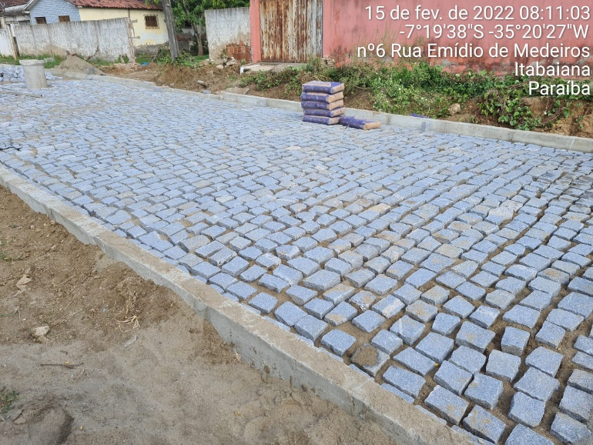 | 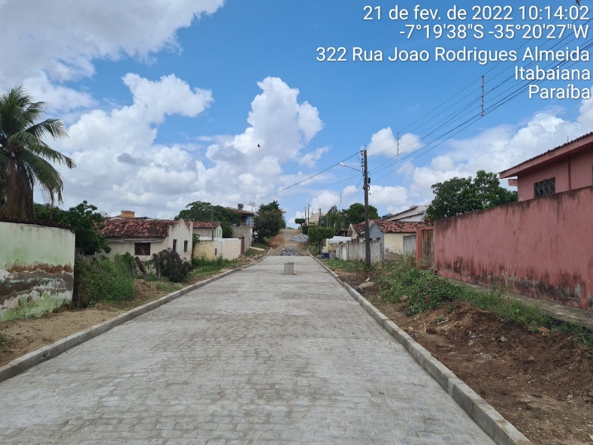

FOTO 01 Posicionamento dos paralelepípedos na Rua Félix | FOTO 02 Execução dos paralelepípedos na Rua Félix
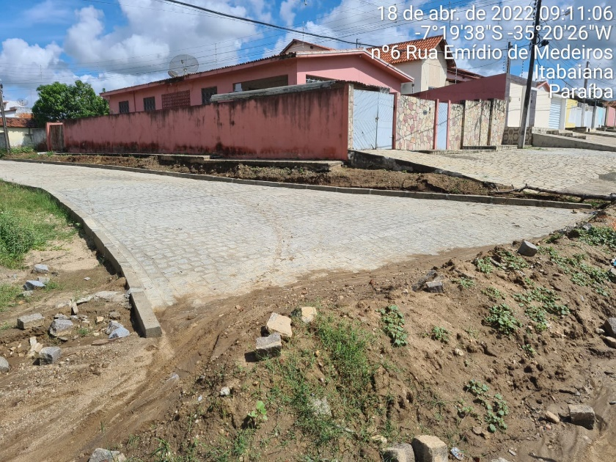 | 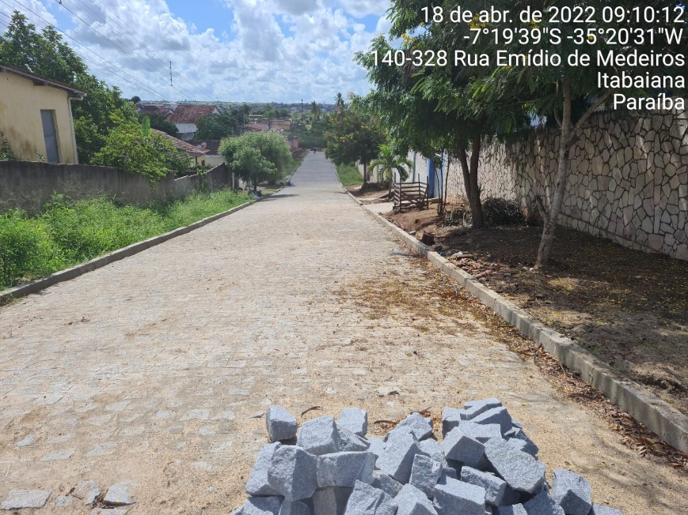

FOTO 03 Execução dos paralelepípedos na Rua Félix | FOTO 04 Execução dos paralelepípedos na Rua Félix
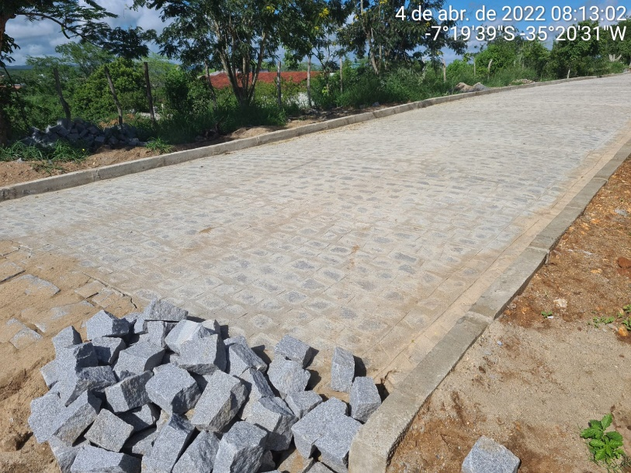 | 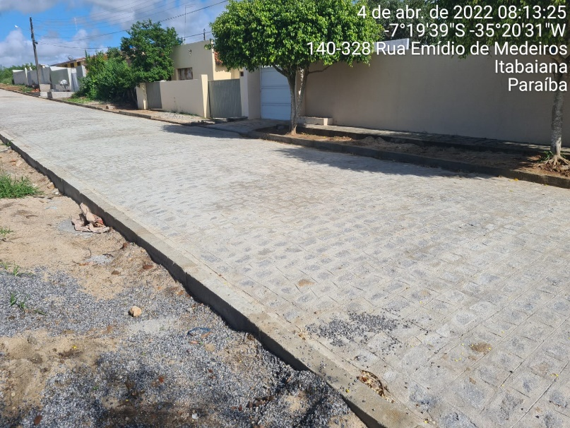

FOTO 05 Execução dos paralelepípedos na Rua Félix | FOTO 06 Execução dos paralelepípedos na Rua Félix
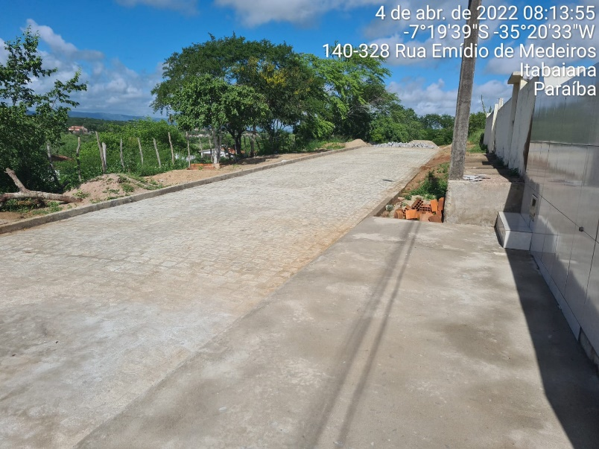 | 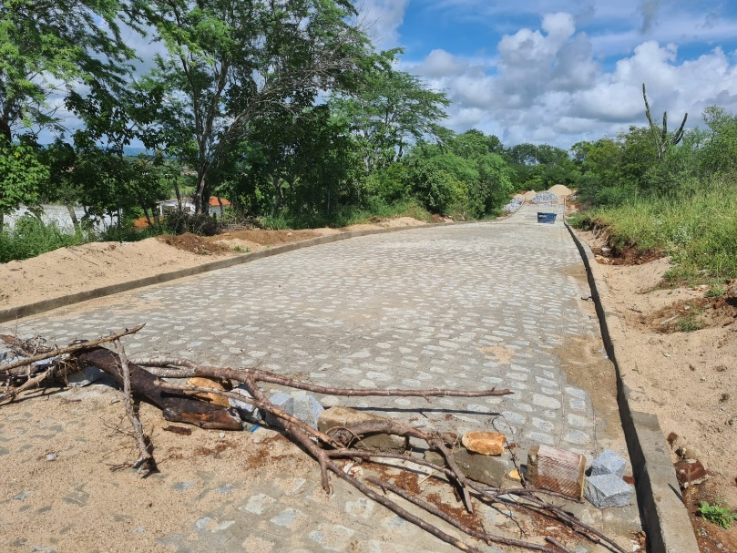

FOTO 07 Execução dos paralelepípedos na Rua Félix | FOTO 08 Execução dos paralelepípedos na Rua Félix
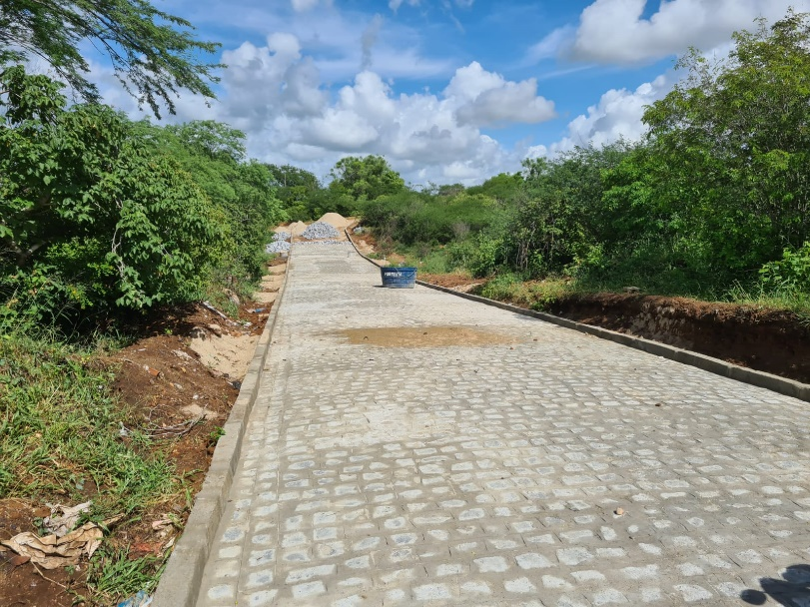

FOTO 09 Execução dos paralelepípedos na Rua Félix

FOTO 11 Pavimentação em paralel. na Rua Edson Andrade | FOTO 12 Pavimentação em paralel. na Rua Edson Andrade

FOTO 13 Pavimentação em paralel. na Rua Edson Andrade | FOTO 14 Pavimentação em paralel. na Rua Edson Andrade

FOTO 15 Boca de lobo da Rua Edson Andrade | FOTO 16 Boca de lobo da Rua Edson Andrade

FOTO 17 Boca de lobo da Rua Edson Andrade

 | FOTO 18 Boca de lobo da Rua Edson Andrade

FOTO 21 Posicionando os Tubos de 400mm na Rua Antonio B. | FOTO 22 Posicionando os Tubos de 400mm na Rua Antonio B.

FOTO 23 Placa de Obra | FOTO 24 Pavimentação em paralel. na Rua Antonio B. Jácome

